受領書（記載例２）
プルダウン入力のセルの入力リストは、２～６行目にあり（非表示）
記載例
 |  |  |  |  |  |  | 令和5年3月省令改正版

 |  |  |  |  | 令和●年●●月●●日
（搬入元(採取元)事業者）
名称等 令和●年度 道改単 第●-〇号 道路改良工事
責任者(※1) ■■■建設 ■■ ■■ 殿
 |  |  | （搬入先(受入地)）
 |  |  |  | 名称等 ●●建設 株式会社
 |  |  |  | 責任者(※1) ●● ●●

土砂受領書

（受入地) 搬入先 | 名称（工事の場合は工事名） | ●●建設 株式会社 資材置き場
 | 所在地 | ●●市大字〇〇 0000番地 他
 | 管理者の商号、名称 または氏名 | ●●建設 株式会社
(採取元) 搬入元 | 名称（工事の場合は工事名） | 令和●年度 道改単●第●●-○号 道路改良工事
 | 所在地 | 県道 ●●●●線 〇○市大字●●
土砂の搬入量 (受入れた土砂の量) |  | 利用種別 ※2 | 土質区分 ※3 | 土 質 | 土量（ｍ3）※4 |  | 土量算定状態 ※4
 |  | 盛土利用等 | 第１種建設発生土 | 礫質土 | 3,000 | m3 | 地山量
 |  | 一時堆積 | 第２種建設発生土 | 砂質土 | 1,000 | m3 | 地山量
 |  |  |  |  |  | m3
 |  |  |  |  |  | m3
 |  |  |  |  |  | m3
 |  |  |  |  |  | m3
土砂を搬入(受入れ)した期間 |  | （搬入開始日）令和●●年●●月●●日 から
 |  | （搬入完了日）令和●●年●●月●●日 まで

※１ 資源有効利用促進法関連省令により定める工事現場における責任者（現場代理人、監理技術者など）
※２ 利用種別は下記のいずれかを選択して記入する。
盛土利用等：土砂を再び搬出しないことを前提に、盛土等の活用や処分を行う場合
一時堆積 ：土砂を再び搬出することを目的に、外部から搬入された土砂を一時的に堆積する場合
※３ 土質区分は、【参考１】「表-1 土質区分基準」を参照して記入する。
※４ 土量は体積による表示とし、当該土量の算定上の状態を併記する。（【参考２】の土量変化率等を参考） なお、大分市の発注工事においては、搬入元の「地山量」で土量を記載することを原則とする。 ただし、これに依り難い場合は、「締固め量」「ほぐし量」などで記載することもできる。

搬出証明書（記載例２）
プルダウン入力のセルの入力リストは、２～６行目にあり（非表示）
記載例
 |  |  |  |  |  |  | R5.3月省令改正版

 |  |  |  |  | 令和●年●●月●●日

 |  |  | （搬入先(受入地)）
 |  |  |  | 名称等 ●●建設 株式会社
 |  |  |  | 責任者(※1) ●● ●●

土砂搬出及び受領証明書

（受入地) 搬入先 | 名称（工事の場合は工事名） | ●●建設 株式会社 資材置き場
 | 所在地 | ●●市大字〇〇 0000番地 他
 | 管理者の商号、名称 または氏名 | ●●建設 株式会社
(採取元) 搬入元 | 名称（工事の場合は工事名） | 令和●年度 道改単●第●●-○号 道路改良工事
 | 所在地 | 県道 ●●●●線 〇○市大字●●
土砂の搬入量 (受入れた建設発生土の量) |  | 利用種別 ※2 | 土質区分 ※3 | 土 質 | 土量（ｍ3）※4 |  | 土量算定状態 ※5
 |  | 盛土利用等 | 第１種建設発生土 | 礫質土 | 3,000 | m3 | 地山量
 |  | 一時堆積 | 第２種建設発生土 | 砂質土 | 1,000 | m3 | 地山量
 |  |  |  |  |  | m3
 |  |  |  |  |  | m3
 |  |  |  |  |  | m3
 |  |  |  |  |  | m3
建設発生土を 搬入(受入れ)した期間 |  | （搬入開始日）令和●●年●●月●●日 から
 |  | （搬入完了日）令和●●年●●月●●日 まで

※１ 資源有効利用促進法関連省令により定める工事現場における責任者（現場代理人、監理技術者など）
※２ 利用種別は下記のいずれかを選択して記入する。
盛土利用等：土砂を再び搬出しないことを前提に、盛土等の活用や処分を行う場合
一時堆積 ：土砂を再び搬出することを目的に、外部から搬入された土砂を一時的に堆積する場合
※３ 土質区分は、【参考１】「表-1 土質区分基準」を参照して記入する。
※４ 土量は体積による表示とし、当該土量の算定上の状態を併記する。（【参考２】の土量変化率等を参考） なお、大分市の発注工事においては、搬入元の「地山量」で土量を記載することを原則とする。 ただし、これに依り難い場合は、「締固め量」「ほぐし量」などで記載することもできる。

【参考１】土質区分
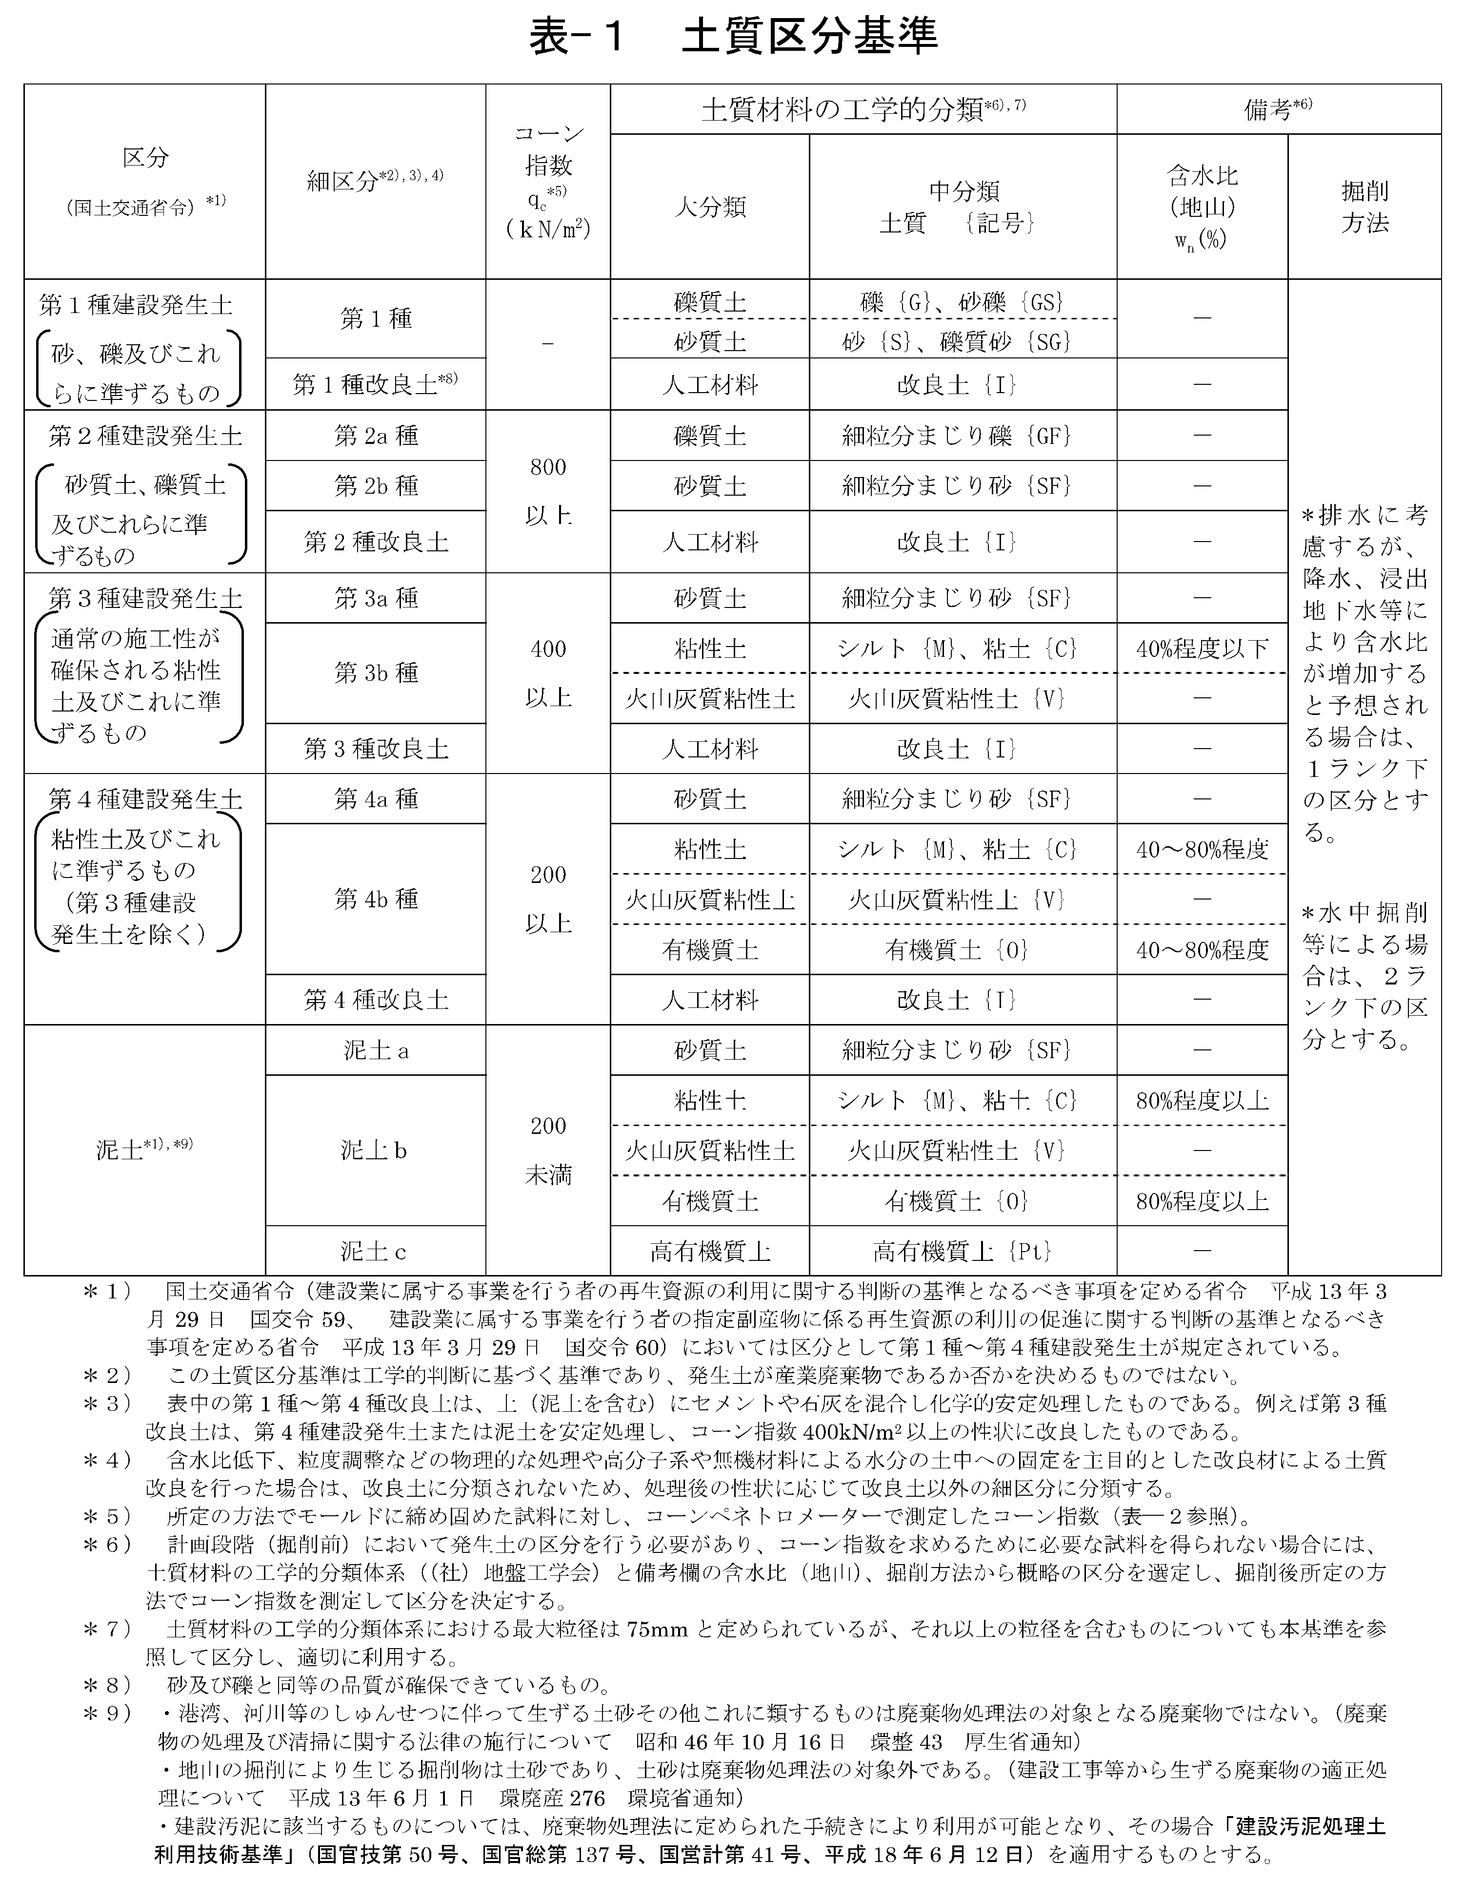
【参考１】

【参考２】土量変化率
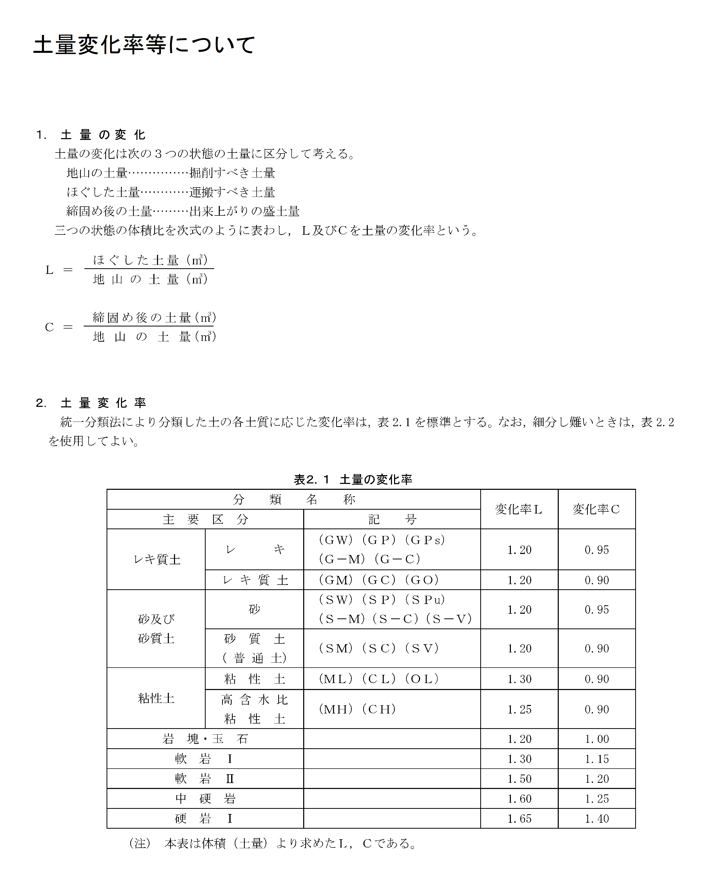
【参考２】

